Eigener WV
Fugenmaterial |  |  | Beispiel:

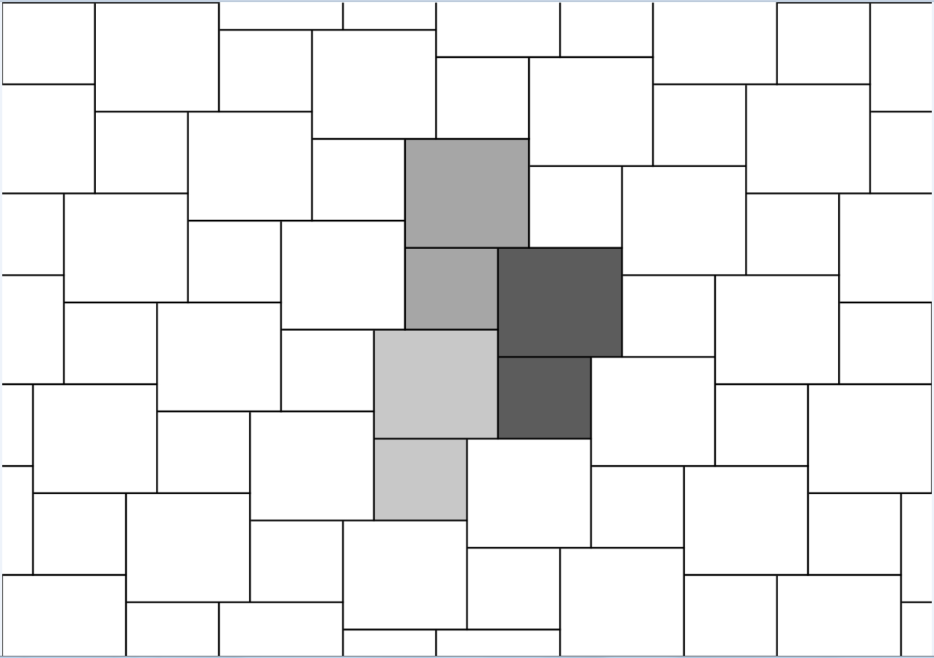
Einzelsteine:
Stein 1
Länge (cm) | Breite (cm) | Stück
15 | 15 | 31

Stein 2
Länge (cm) | Breite (cm) | Stück
10 | 10 | 31

Stein 3
Länge (cm) | Breite (cm) | Stück

Stein 4
Länge (cm) | Breite (cm) | Stück

Fugenbreite (mm) | Fugentiefe (mm)
5 | 60

Verbrauch pro Modul: | 7.44 kg |  | Tumbelton Verband 6 cm
Verbrauch pro m2 | 7.38 kg |  | 15x15 | 10x10
Größe pro Modul | 1.01 m2 |  | 30,8 ST / qm | 30,8 ST / qm

